상품제안서
우승컵 트로피 / W7)45-새턴994(금/은) | 상품코드: S17943

 |  |  |  |  |  |  | 02-713-8555 | www.synergygift.co.kr
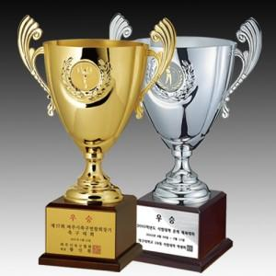

【상세/제작정보】

【인쇄/포장옵션】 | 풀칼라 / 포장불가능

【공급단가】 | 수량 | 5~ | 30~ | 50~ | 100~ | 500~
*VAT별도 | A | 165,370원 | 159,250원 | 153,120원 | 147,000원 | 143,320원
 | B | 151,200원 | 145,600원 | 140,000원 | 134,400원 | 131,040원
 | C | 141,750원 | 136,500원 | 131,250원 | 126,000원 | 122,850원
 | D | 127,570원 | 122,850원 | 118,120원 | 113,400원 | 110,560원

【상품 URL】 | https://www.synergygift.co.kr:443/src/goods_detail.php?gdno=7872

